상품제안서
프리미엄 물소가죽 지퍼 여권지갑 | 상품코드: S24999

 |  |  |  |  |  |  | 02-713-8555 | www.synergygift.co.kr
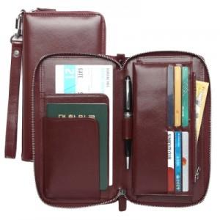 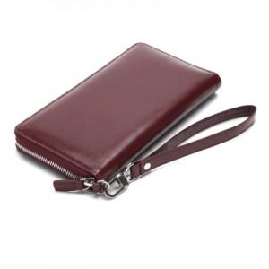 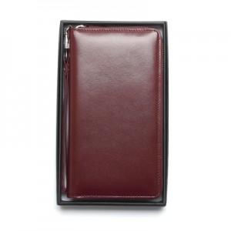

【상세/제작정보】

【인쇄/포장옵션】 | 불박 / 포장지포장

【공급단가】 | 수량 | 50~ | 100~ | 300~ | 500~ | 1,000~
*VAT별도 | 단가 | 71,250원 | 69,540원 | 66,690원 | 64,980원 | 63,270원

【상품 URL】 | https://www.synergygift.co.kr:443/src/goods_detail.php?gdno=24999

